상품제안서
수첩형 점착메모지 7P (HS-130-04) | 상품코드: S22295

 |  |  |  |  |  |  | 02-713-8555 | www.synergygift.co.kr
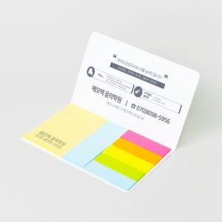 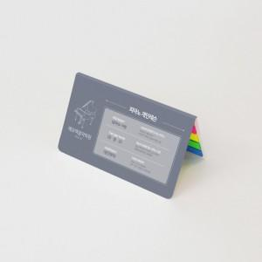 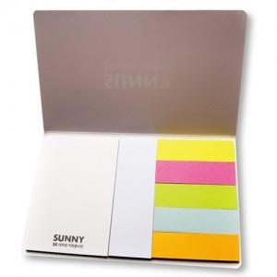

【상세/제작정보】 | <span style="font-size: 14pt;">표지컬러 내지먹1도 무료인쇄</span>

【인쇄/포장옵션】 | 표지컬러 내지먹1도 / 포장불가능

【공급단가】 | 수량 | 1,000~ | 2,000~ | 3,000~ | 5,000~ | 10,000~
*VAT별도 | 20매 | 400원 | 390원 | 370원 | 350원 | 330원
 | 30매 | 500원 | 490원 | 460원 | 430원 | 420원
 | 50매 | 670원 | 660원 | 620원 | 580원 | 560원
 | 100매 | 1,070원 | 1,050원 | 1,000원 | 950원 | 930원

【상품 URL】 | https://www.synergygift.co.kr:443/src/goods_detail.php?gdno=22295

